상품제안서
쿨손수건 여름 국산 냉각 50[칼라인쇄가능] | 상품코드: F21855

 |  |  |  |  |  |  | 02-412-0044 | www.easy1.co.kr
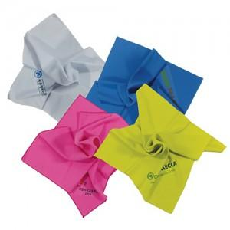

【상세/제작정보】

【인쇄/포장옵션】 | 풀칼라 / OPP(비닐)

【공급단가】 | 수량 | 200~ | 500~ | 1,000~ | 3,000~ | 5,000~
*VAT별도 | 단가 | 3,220원 | 3,100원 | 2,990원 | 2,870원 | 2,760원

【상품 URL】 | https://dev.easy1.co.kr:443/src/goods_detail.php?gdno=21855

